Titelblatt

Zum Impressum | Zum Inhalt

Statistische Ämter
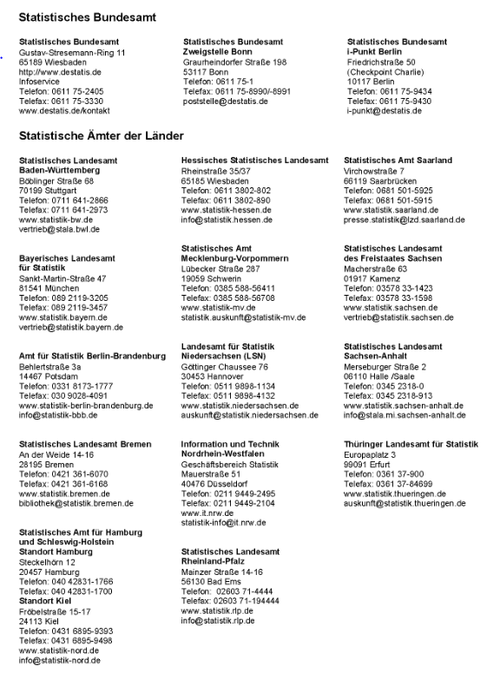
Zurück zum Inhalt

Anschriften der Statistischen Ämter des Bundes und der Länder

